3.LAYOUT
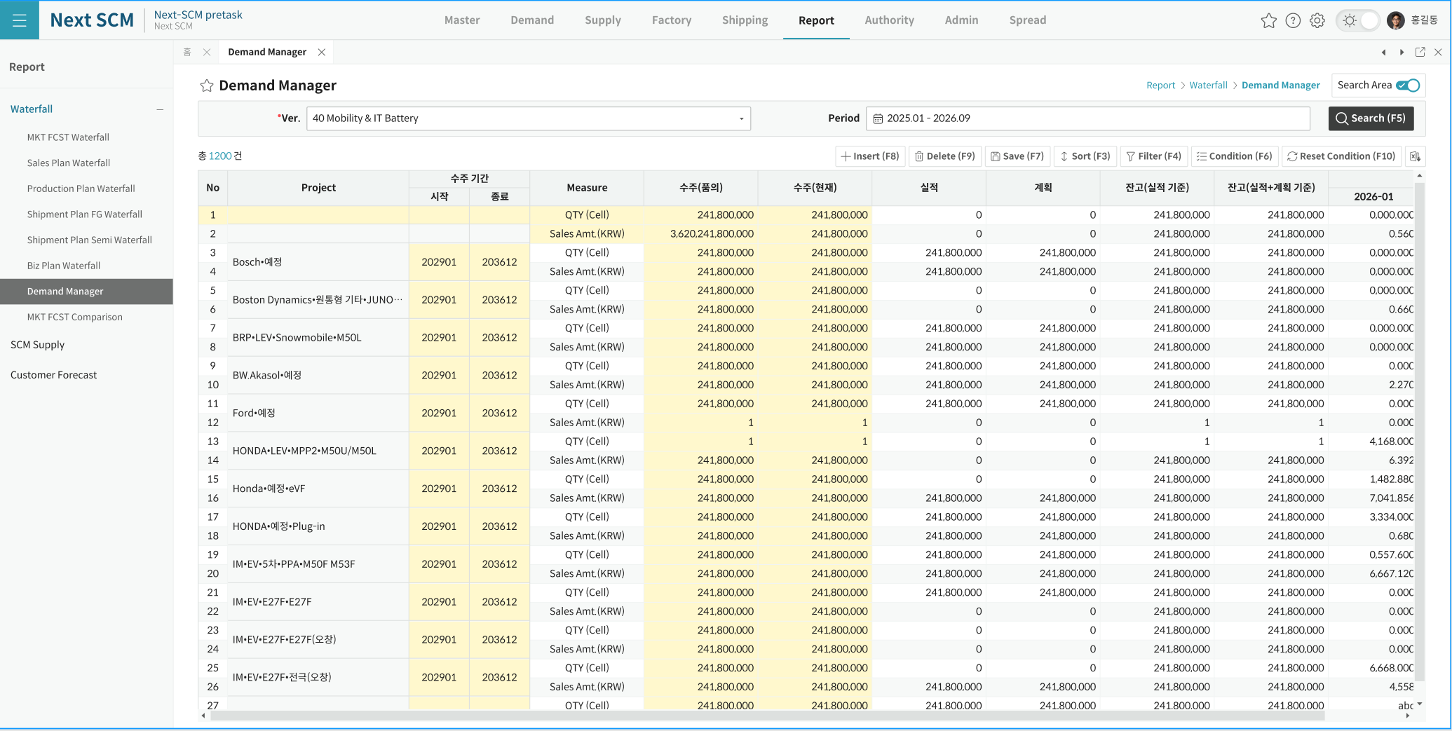
3. LAYOUT — 화면 구성

A. 진입 경로
Demand > Demand Waterfall > Demand Manager 로 들어갑니다. 메뉴 주소는 현재 임시값(dmf0068)이며 구현 시 demand-manager 로 정정합니다.

B. 화면 구역
구역 | 구성 | 설명
상단 조회영역 | Version(읽기 전용 입력 + 찾기 버튼) · Period(월 구간) | 두 조건만 있습니다. 사업부는 40 으로 고정이라 화면에 나오지 않습니다. 편집 중에는 두 조건 모두 잠깁니다.
우측 상단 | Search 버튼 | 조회를 실행합니다.
버튼 영역 | Insert · Delete · Save · Sort · Filter · Condition · Reset Condition · Excel | 표준 공통 버튼 묶음입니다. 행 추가는 언제나 두 행 세트로 들어갑니다.
그리드 | 단일 그리드, 헤더 2단 | 왼쪽 고정 영역(프로젝트·수주기간·Measure·수량·실적·계획·잔고)과 오른쪽 월 영역으로 나뉩니다. 한 건이 두 행으로 보이고 프로젝트·수주기간·행번호는 세로 병합됩니다.
건수 표시 | 총 N 건 | 조회 결과 건수를 그리드 위에 보여줍니다.
팝업 | 버전 선택 팝업 1종 | 사업부·기간·유형·설명으로 버전을 찾아 한 건만 고릅니다. 두 건 이상 고르면 안내 후 막습니다.

C. 화면 이미지 (TO-BE 디자인 시안)
아래 이미지는 디자인 참조입니다. 배치·버튼 구성·셀 색상 참고용이며 권한·편집·필수값 같은 정책 판단의 근거로 쓰지 않습니다.

